CROQUIS
SOLUNE |  | Collection : VB |  | Fabricant : BLUE DIMO
CROQUIS TECHNIQUE

 | Saison : 26H |  | Thème : 0HVA39 | Modèle : V04010 DOMPAY
Base | Saison: |  | Thème: | Modèle:
Description :

FICHE COMMENTAIRES
SOLUNE |  |  | Fabricant : |  | SOLUNE |  |  | Fabricant : |  | SOLUNE |  |  | Fabricant : |  | SOLUNE |  |  | Fabricant : |  | SOLUNE |  |  | Fabricant : |  | SOLUNE |  |  | Fabricant : |  | SOLUNE |  |  | Fabricant :
PICTURES / SKETCH + COMMENTS |  |  |  |  | PICTURES / SKETCH + COMMENTS |  |  |  |  | PICTURES / SKETCH + COMMENTS |  |  |  |  | PICTURES / SKETCH + COMMENTS |  |  |  |  | PICTURES / SKETCH + COMMENTS |  |  |  |  | PICTURES / SKETCH + COMMENTS |  |  |  |  | PICTURES / SKETCH + COMMENTS

Thème : | Modèle : V04010 DOMPAY | Collection: VB |  | Saison : 26H | Thème : | Modèle : V04010 DOMPAY | Collection : VB |  | Saison : 26H | Thème : | Modèle : V04010 DOMPAY | Collection: VB |  | Saison : 26H | Thème : | Modèle : V04010 DOMPAY | Collection: VB |  | Saison : 26H | Thème : | Modèle : V04010 DOMPAY | Collection: VB |  | Saison : 26H | Thème : | Modèle : V04010 DOMPAY | Collection: VB |  | Saison : 26H | Thème : | Modèle : V04010 DOMPAY | Collection: VB |  | Saison : 26H

NORMALISATION |  |  |  |  | TDS / PPS comments |  |  |  |  | TDS / PPS comments |  |  |  |  | TDS / PPS comments |  |  |  | 2025-03-18 | TDS / PPS comments |  |  |  | 2025-03-18 | TDS 2 / PPS 2 comments |  | N°0822487 |  |  | TDS 2 / PPS 2 comments
COMMENTS :
-
COMMENTS:
- Fitting
LABELS REMINDER :
CONCLUSION :
COMMENTS:
- Fitting
COMMENTS :
- Fitting size 36.
MEASURES :
- Some measures are out of tolerance, please rectify.
CONFORMITY & QUALITY :
-
COMMENTS:
- Fitting
LABELS :
CONCLUSION :
COMMENTS:
- Fitting
COMMENTS :
- Fitting size 36 ok.
MEASURES :
- In our tolerance.
CONFORMITY & QUALITY :
- Fabric color approved.
COMMENTS:
- Fitting
LABELS :
CONCLUSION :
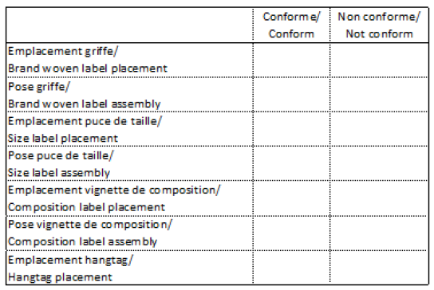
PARTICIPANTS:
DATE :

COMMENTAIRES

Under reserve that all measurements stay in our tolerances and comments are respected.
MEASUREMENTS Report to check
TRIMS/FABRICS Refer to article sheet and approvals from Production department
CONCLUSION OK Production
Shipping Samples (in different colors) for shipment approval :
1 x T36
1 x T40
- Please make sure to respect the finishings and the measurements because there are some out of the tolerance
MEASUREMENTS Report to check
TRIMS/FABRICS Refer to article sheet and approvals from Production department
CONCLUSION Please make a new PPS in size 36 for approval

Merci de lancer les TDS en 36 et 40 pour validation avant production.
Please launch PPS in size 36 and 40 for approval.

Merci de lancer un CT en taille S et de nous renvoyer notre SMS.
Please launch PPS in size S and send us back our SMS.
Merci de lancer un CT en taille S et de nous renvoyer notre SMS.
Please launch PPS in size S and send us back our SMS.

Merci de lancer un CT en 36 et de nous renvoyer notre SMS.
Please launch CT in size 36 and send us back our SMS.
Merci de lancer un CT en 36 et de nous renvoyer notre SMS.
Please launch CT in size 36 and send us back our SMS.

Sous réserve que toutes les mesures et les commentaires soient respectés.
MESURES Voir le dernier tableau de mesure en date
TISSUS/FOURNITURES Voir nomenclature et les validations du département production
CONCLUSION OK Production
Shipping Samples (dans différents coloris) pour validation de livraison :
1 x T36
1 x T40
- Veillez à respecter les finitions et les mesures car certaines sont hors tolérances.
MESURES Voir le dernier tableau de mesure en date
TISSUS/FOURNITURES Voir nomenclature et les validations du département production
CONCLUSION Veuillez réaliser un nouveau PPS en taille 36 pour validation
Merci de nous renvoyer notre TDS
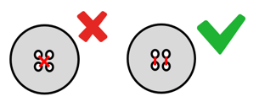

- Veillez à respecter les finitions et les mesures car certaines sont hors tolérances.
Sous réserve que toutes les mesures et les commentaires soient respectés.
MESURES Voir le dernier tableau de mesure en date
TISSUS/FOURNITURES Voir nomenclature et les validations du département production
CONCLUSION OK Production
Merci de nous renvoyer notre TDS
+
Shipping Samples (dans différents coloris) pour validation de livraison :
1 x T36
1 x T40

Fiche technique
SOLUNE | Collection : VB |  | Fabricant : BLUE DIMO |  | Updated : 16/04/2026 | SOLUNE | Collection : VB |  | Fabricant : BLUE DIMO |  | Updated : 16/04/2026
FICHE TECHNIQUE |  |  |  |  |  | FICHE TECHNIQUE
Thème : 6HVA71 | Modèle : V04010 DOMPAY |  |  | Saison : 26H | Modéliste : RECONDUIT | Thème : 6HVA71 | Modèle : V04010 DOMPAY |  |  | Saison : 26H | Modéliste : RECONDUIT
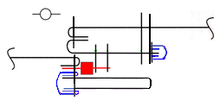
FIL / | NORMAL |  | Coloris / Color : TONE ON TONE |  | Assembly : 5 pts/cm | FIL / | NORMAL |  | Coloris / Color : TONE ON TONE |  | Assembly : 5 pts/cm
THREAD | CORDONNET | X |  |  | Topstitching : 3,5 pts/cm | THREAD | CORDONNET | X |  |  | Topstitching : 3,5 pts/cm
BOUTON JEAN Ø17MM
SIGLE VANESSA BRUNO
METALLERIE : GUN METAL
SURPIQÛRES AU FIL CORDONNET
TON SUR TON
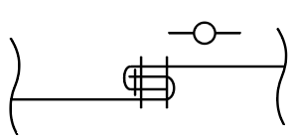 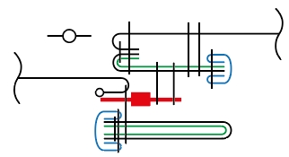 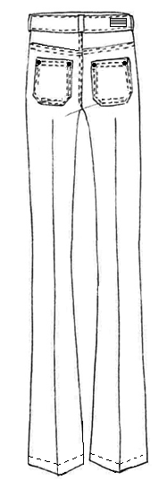 Taille du prototype / Original sample size : 36 |  |  |  |  |  | 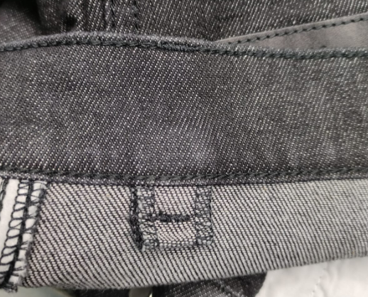 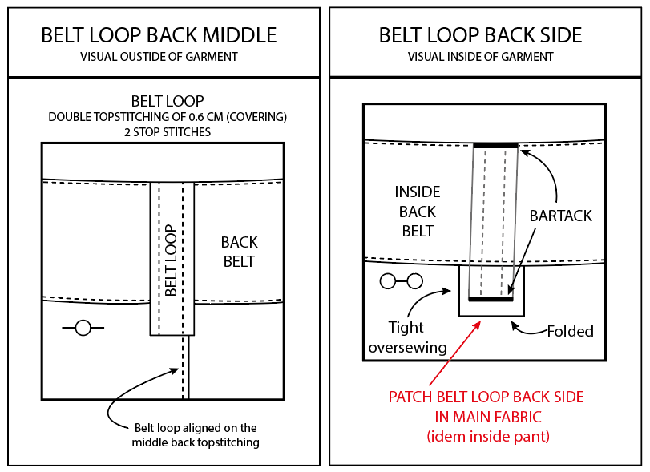
POILS MONTANTS

A - A
A ------ A
BARTACKS

BIAS COTON
B ---- B

B - B

C ---- C

D - D
RIVET Ø8MM
 |  |  |  |  |  |  |  |  |  |  |  | 44

D ----------------------------------------------------------------------------------------------------------- D

E ---- E

PLI
MARQUE

PLI
MARQUE

C - C

E - E

1,5CM

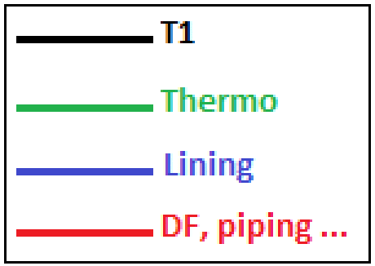
DESIGNATIONS

A - A
A ------ A
Button

B - B
B ------ B
Pintuck

C - C
C ------- C
Fusible

D - D
D ------ D
Overcast seam

E ------ E
Lace

F - F
F ------ F
Embroidery

G - G
G ------ G

Mesures & Gradation - 36
SOLUNE |  |  | Fabricant : BLUE DIMO |  |  |  | SOLUNE |  |  |  |  |  |  |  | Fabricant : BLUE DIMO
TABLEAU DE MESURES PANTALON & SHORT / TROUSERS & SHORT MEASUREMENTS CHART |  |  |  |  |  |  | TABLEAU DE MESURES PANTALON & SHORT / TROUSERS & SHORT MEASUREMENTS CHART

Thème : 0HVA39 |  | Modèle : V04010 DOMPAY | Collection : VB |  | Saison : 26H |  | Thème : 0HVA39 |  | Modèle : V04010 DOMPAY |  |  | Collection : VB |  |  | Saison : 26H |  |  | 2026-04-16

36
N° | DESCRIPTION |  | Mesures voulues/ Required measurement Date : 19/03/24 | Collection sample measurement Date : | Ecarts/Gap | Tolerance | N° | DESCRIPTION |  | Tolerance | 34 | 36 | PPS measurement Date : | Ecart/Gap | 38 | 40 | PPS measurement Date : | Ecart/Gap | 42 | 44 | Value grading
A | 1/2 tour de taille / 1/2 waist width |  | 35 |  |  | 0.5 | A | 1/2 tour de taille / 1/2 waist width |  | 0.5 | 33 | 35 |  |  | 37 | 39 |  |  | 41 | 43 | 2
B | 1/2 tour de hanches (sous la braguette) / 1/2 hip width (below the fly) |  | 45.5 |  |  | 0.5 | B | 1/2 tour de hanches (sous la braguette) / 1/2 hip width (below the fly) |  | 0.5 | 43.5 | 45.5 |  |  | 47.5 | 49.5 |  |  | 51.5 | 53.5 | 2
C | 1/2 tour de cuisse (sous la fourche) / 1/2 thigh width (below the crotch) |  | 28 |  |  | 0.5 | C | 1/2 tour de cuisse (sous la fourche) / 1/2 thigh width (below the crotch) |  | 0.5 | 26.75 | 28 |  |  | 29.25 | 30.5 |  |  | 31.75 | 33 | 1.25
D | 1/2 tour genoux (35 cm de la fourche) / 1/2 knee width (35 cm from the crotch) |  | 21.5 |  |  | 0.5 | D | 1/2 tour genoux (35 cm de la fourche) / 1/2 knee width (35 cm from the crotch) |  | 0.5 | 20.75 | 21.5 |  |  | 22.25 | 23 |  |  | 23.75 | 24.5 | 0.75
E | 1/2 largeur bas / 1/2 bottom width |  | 26.5 |  |  | 0.5 | E | 1/2 largeur bas / 1/2 bottom width |  | 0.5 | 26 | 26.5 |  |  | 27 | 27.5 |  |  | 28 | 28.5 | 0.5
F | Longueur côté (avec ceinture) / Side length (with waistband) |  | 110.8 |  |  | 1 | F | Longueur côté (avec ceinture) / Side length (with waistband) |  | 1 | 110.05 | 110.8 |  |  | 111.55 | 112.3 |  |  | 113.05 | 113.8 | 0.75
G | Longueur entrejambe / Inside leg length |  | 83.5 |  |  | 1 | G | Longueur entrejambe / Inside leg length |  | 1 | 83.5 | 83.5 |  |  | 83.5 | 83.5 |  |  | 83.5 | 83.5 | 0
H | Longueur fourche devant / Front crotch length |  | 21.5 |  |  | 0.5 | H | Longueur fourche devant / Front crotch length |  | 0.5 | 20.75 | 21.5 |  |  | 22.25 | 23 |  |  | 23.75 | 24.5 | 0.75
I | Longueur fourche dos / Back crotch length |  | 31 |  |  | 0.5 | I | Longueur fourche dos / Back crotch length |  | 0.5 | 30 | 31 |  |  | 32 | 33 |  |  | 34 | 35 | 1
J | Largeur poche dos / Back pocket width |  | 14 |  |  | 0 | J | Largeur poche dos / Back pocket width |  | 0 | 14 | 14 |  |  | 14.5 | 14.5 |  |  | 15 | 15 | 0.5
K | Longueur poche dos / Back pocket length |  | 12.5 |  |  | 0 | K | Longueur poche dos / Back pocket length |  | 0 | 12.5 | 12.5 |  |  | 13 | 13 |  |  | 13.5 | 13.5 | 0.5
J1 | Largeur poche devant / Front pocket width |  | 13.2 |  |  | 0 | J1 | Largeur poche devant / Front pocket width |  | 0 | 13.2 | 13.2 |  |  | 13.7 | 13.7 |  |  | 14.2 | 14.2 | 0.5
K1 | Longueur poche devant / Front pocket length |  | 13 |  |  | 0 | K1 | Longueur poche devant / Front pocket length |  | 0 | 13 | 13 |  |  | 13.5 | 13.5 |  |  | 14 | 14 | 0.5
L | Hauteur ceinture / Waistband height |  | 4.2 |  |  | 0 | L | Hauteur ceinture / Waistband height |  | 0 | 4.2 | 4.2 |  |  | 4.2 | 4.2 |  |  | 4.2 | 4.2 | 0
M | Longueur zip / Zip length |  | 12 |  |  | 0 | M | Longueur zip / Zip length |  | 0 | 12 | 12 |  |  | 12 | 12 |  |  | 12 | 12 | 0
Les mesures de ce tableau sont les mesures voulues du produit après montage. The measures of this chart are the measures of the product after assembly. |  |  |  |  |  |  | Les mesures de ce tableau sont les mesures voulues du produit après montage. The measures of this chart are the measures of the product after assembly.

Prise Mesures
SOLUNE
PRISE DE MESURES / MEASUREMENT CHART

N 1
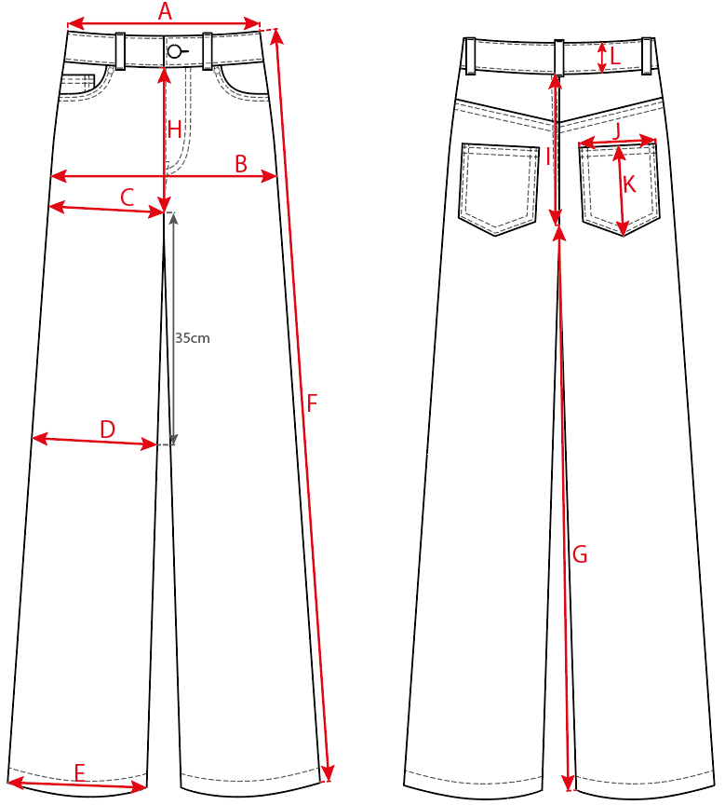

CODE | MEASUREMENTS CHART / PRISE DE MESURES | TOLERANCES
A | 1/2 tour de taille / 1/2 waist width | 0.5
B | 1/2 tour de hanches (sous la braguette) / 1/2 hip width (below the fly) | 0.5
C | 1/2 tour de cuisse (sous la fourche) / 1/2 thigh width (below the crotch) | 0.5
D | 1/2 tour genoux (35 cm de la fourche) / 1/2 knee width (35 cm from the crotch) | 0.5
E | 1/2 largeur bas / 1/2 bottom width | 0.5
F | Longueur côté (avec ceinture) / Side length (with waistband) | 1
G | Longueur entrejambe / Inside leg length | 1
H | Longueur fourche devant / Front crotch length | 0.5
I | Longueur fourche dos / Back crotch length | 0.5
J | Largeur poche dos / Back pocket width | 0
K | Longueur poche dos / Back pocket length | 0
L | Hauteur ceinture / Waistband height | 0
M | Longueur zip / Zip length | 0

 |  |  | 44

FCM
 |  | FICHE COMPOSANTS / ARTICLE SHEET |  |  |  |  |  | Updated : 16/04/2026

Thème : 0HVA39 |  | Modèle : V04010 DOMPAY |  |  | Saison : 26H |  | Modéliste : RECONDUIT
 |  |  |  |  |  |  | Fabricant : BLUE DIMO

 |  |  |  |  |  |  | Traitement :

 |  |  |  |  |  |  | NORMAL THREAD

 |  |  |  |  |  |  | CORDONNET THREAD |  | X

 |  |  |  |  |  |  | FLAT+ HANGERS

 |  |  |  |  |  |  | FOLDED | X
 |  |  |  |  |  |  |  |  |  | 44

 |  |  |  |  |  |  | SUSPENDED

COMPONENT |  |  | METRAGE COLL OU QUANTITE | METRAGE PROD OU QUANTITE | 120 MARRON | 131 FAUVE

 | COLORWAY
BLUE DIMO
VELOURS MILLERAIES

BLUE DIMO
COTTON LINING
100% CO

BLUE DIMO |  |  |  | 1.00 | GUN METAL | GUN METAL
JEAN BUTTON SIGLED VANESSA BRUNO
GUN METAL |  | Ø17MM

BLUE DIMO |  |  |  | 4.00 | GUN METAL | GUN METAL
RIVETS
 |  | Ø8MM

BLUE DIMO |  |  |  | 1.00 | TON SUR TON | TON SUR TON
ZIP METAL
GUN METAL |  | 12CM

BLUE DIMO
THERMO

BLUE DIMO |  |  |  |  | TON SUR TON | TON SUR TON
CORDONNET THREAD

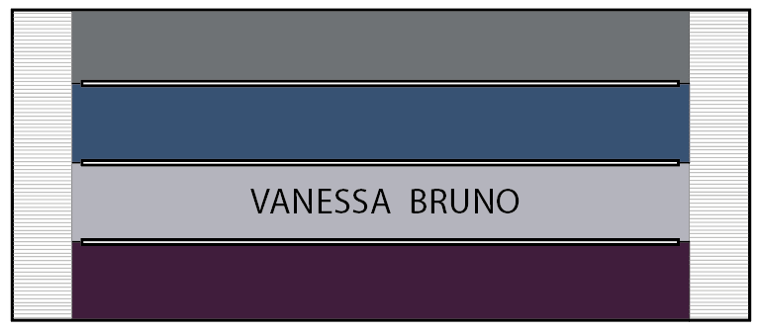
LABEL 7 |  |  |  | 1.00
Reference : VBR WL 0003

LABEL 7 |  |  |  | 1.00 | ble/gold
Reference : VBR SL 0001


LABEL 7 |  |  |  | 1.00
Reference : VB22_PACK002

Labelling JEAN
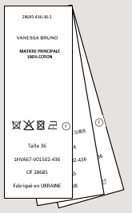
SOLUNE |  | Fabricant : BLUE DIMO |  | SOLUNE |  | Fabricant : BLUE DIMO
POSITION DE LA GRIFFE / BLABEL POSITION |  |  |  | POSITION DE L'ETIQUETTE D'ENTRETIEN / CARE LABEL POSITION

Thème : 0HVA39 | Modèle : V04010 DOMPAY | Collection : VB | Saison : 26H | Thème : 0HVA39 | Modèle : V04010 DOMPAY | Collection : VB | Saison : 26H
La vignette de composition et la puce de taille doivent être insérées dans l'assemblage de la taille côté gauche au porté à 7 cm du milieu devant.
The composition label and size label must be inserted in the left waist assembly at 7 cm from the middle front.
Le scean du hangtag doit être inséré dans la puce de taille. Le hangtag doit être ressorti sur le devant.
The seal of the hangtag must be inserted in the size label. The hangtag must be placer on the front.

Ref. : VBR WL 0003
Dimension: 87x33mm

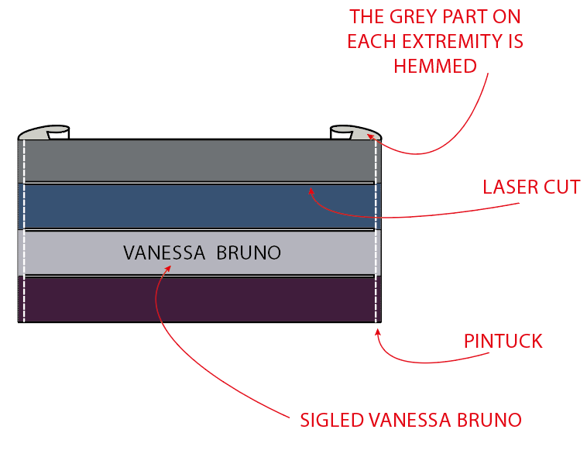
Montage machine nervure de la griffe jean a droite et à gauche.
Fil ton/ton avec la matière principale.
Sewing pintuck stitch on the right and left of the jean label.
Thread color tone on tone main fabric.

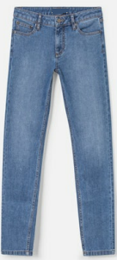

 |  |  |  |  |  |  |  | 44

La griffe est cousue au dos de la ceinture, coté droit au porté et centrée à égale distance du haut et bas de la ceinture.
The brand label is sewn to the back of the belt, on the right-hand side when worn, and centred in equal distance between the top and bottom of the belt.

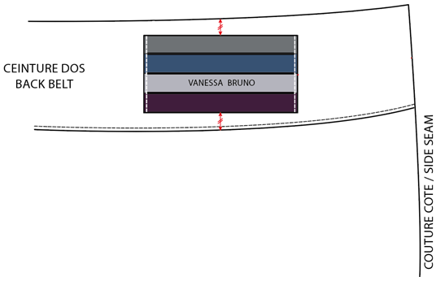

La puce de taille doit être placée au centre par rapport à la vignette de composition.
The size label must be placed centered with the composition label.

